Consolidation
CONSOLIDER |  |  |  |  | RETOUR MENU

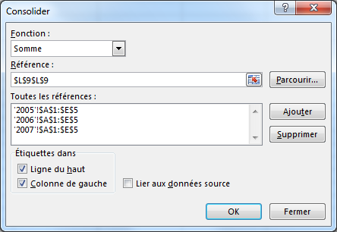
 | TRIM1 | TRIM2 | TRIM3 | TRIM4
Tennis | 12,300.00 € | 14,000.00 € | 18,500.00 € | 15,000.00 €
Parachutisme | 15,200.00 € | 19,100.00 € | 11,100.00 € | 27,000.00 €
Equitation | 9,000.00 € | 9,200.00 € | 11,200.00 € | 7,000.00 €
Plongée sous marine | 5,400.00 € | 8,000.00 € | 9,500.00 € | 12,000.00 €

 | TRIM1 | TRIM2 | TRIM3 | TRIM4
Tennis | 24,100.00 € | 14,000.00 € | 18,500.00 € | 15,000.00 €
Parachutisme | 15,200.00 € | 19,100.00 € | 11,100.00 € | 27,000.00 €
Equitation | 9,000.00 € | 9,200.00 € | 11,200.00 € | 7,000.00 €
Plongée sous marine | 5,400.00 € | 8,000.00 € | 9,500.00 € | 12,000.00 €

conso avec liaison
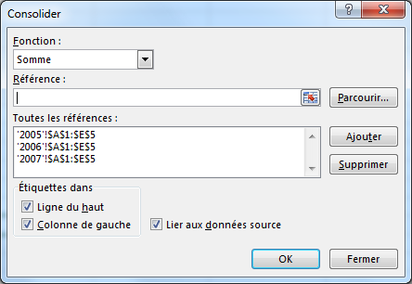
 | TRIM1 | TRIM2 | TRIM3 | TRIM4
Tennis | 159,100.00 € | 14,000.00 € | 18,500.00 € | 15,000.00 €
Parachutisme | 15,200.00 € | 19,100.00 € | 11,100.00 € | 27,000.00 €
Equitation | 9,000.00 € | 9,200.00 € | 11,200.00 € | 7,000.00 €
Plongée sous marine | 5,400.00 € | 8,000.00 € | 9,500.00 € | 12,000.00 €

